关系图
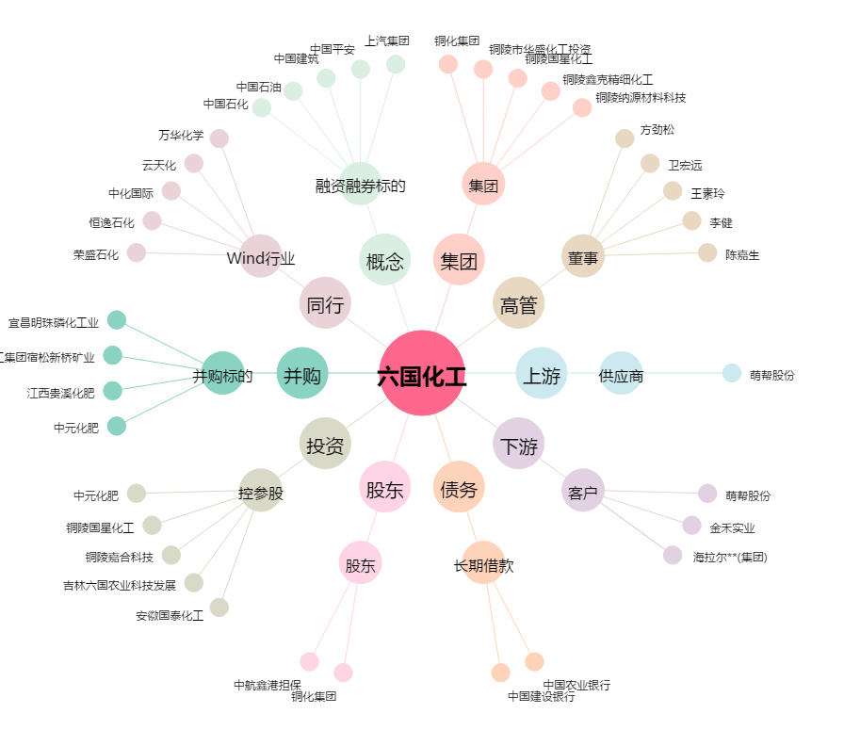
六国化工[600470.SH] - 关系概览图

